仕様
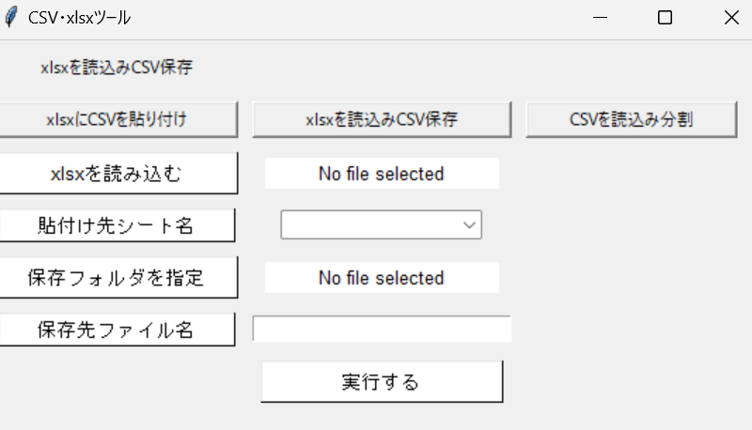
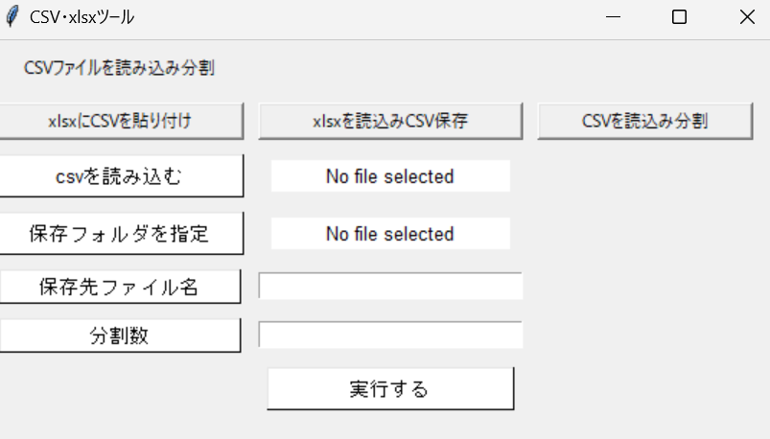
☆下記３つの機能をデスクトップアプリで実装
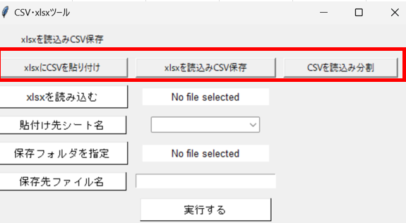
１、xlsxにCSVデータを貼り付ける | ※赤枠ボタンクリックでフレーム切り替え
・参照元csv選択
・貼付け先xlsx選択
・貼付け先シート選択

２、xlsxを読み込みCSVとして保存
・参照元xlsx
・xlsxシート選択（プルダウン）
・保存先フォルダ指定
・保存ファイル名入力
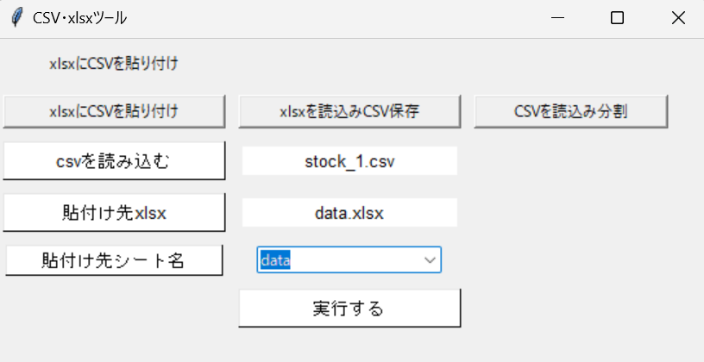
３、CSVファイルを読み込み分割
・参照元csv選択
・保存先フォルダ選択
・保存先ファイル名入力
・チャンクサイズ入力

※エンコーディング固定

１、xlsxにCSVデータを貼り付ける
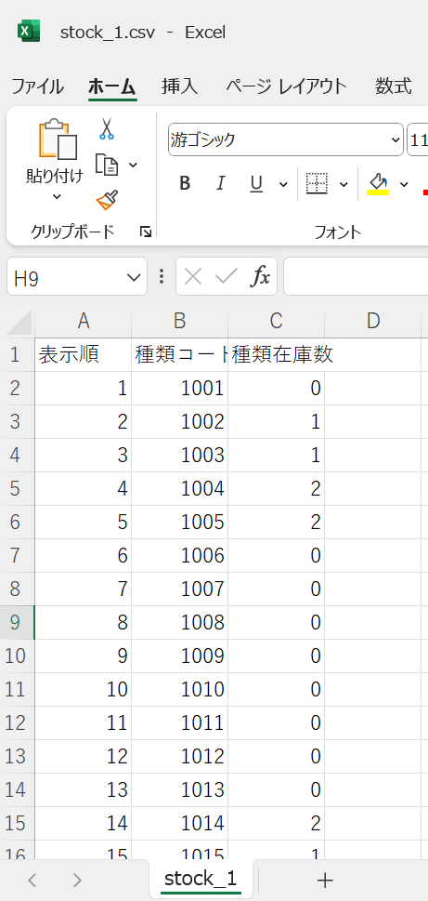
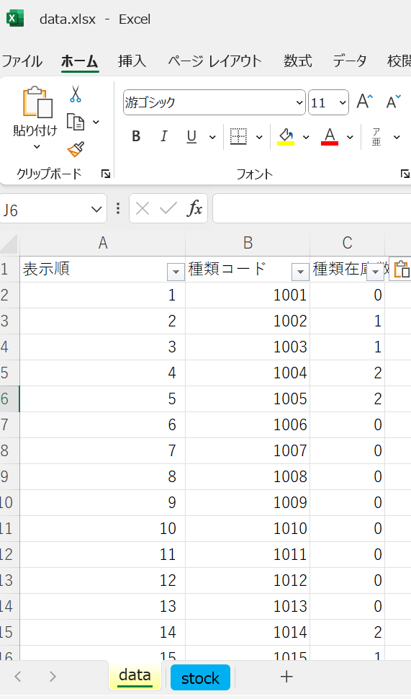
 |  |  | [１、xlsxにCSVデータを貼り付ける]
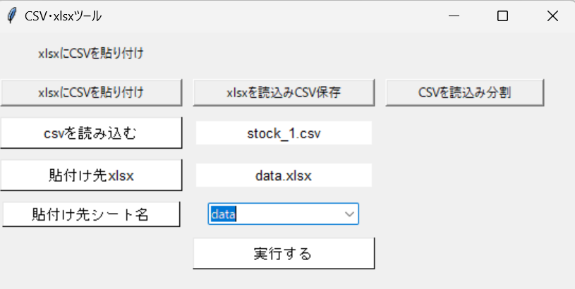
 |  |  | ①CSVを読み込むをクリックしcsvファイルを選択

 |  |  | ②貼り付け先xlsxをクリックしxlsxファイルを選択

 |  |  | ③プルダウンからシートを選択

 |  |  | ④実行するをクリック

参照元CSV | → | 貼り付け先xlsx

２、xlsxを読み込みCSVとして保存
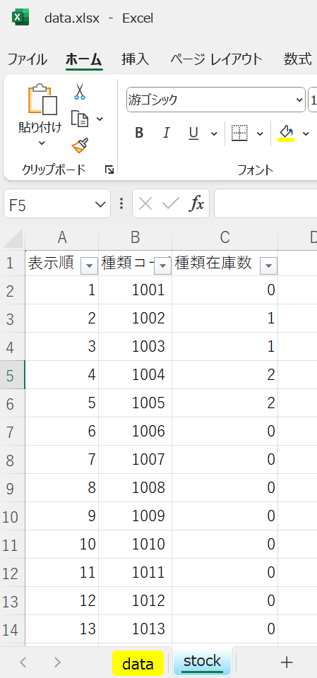
 |  |  | [２、xlsxを読み込みCSVとして保存]
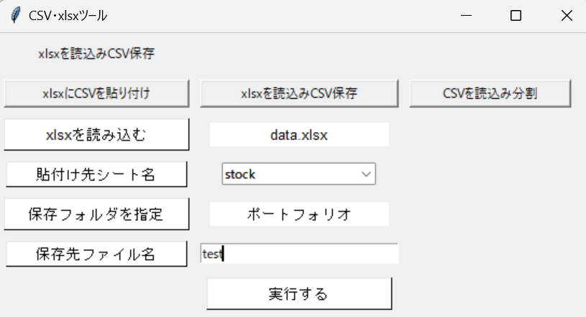
 |  |  | ①xlsxを読み込むをクリックしxlsxファイルを選択

 |  |  | ②xlsxシート名 プルダウンから選択

 |  |  | ③保存フォルダを指定をクリックしフォルダを選択

 |  |  | ④保存先ファイル名を記入

 |  |  | ⑤実行するをクリック

xlsx | → | 出力先フォルダへcsvとして保存

３、CSVファイルを読み込み分割
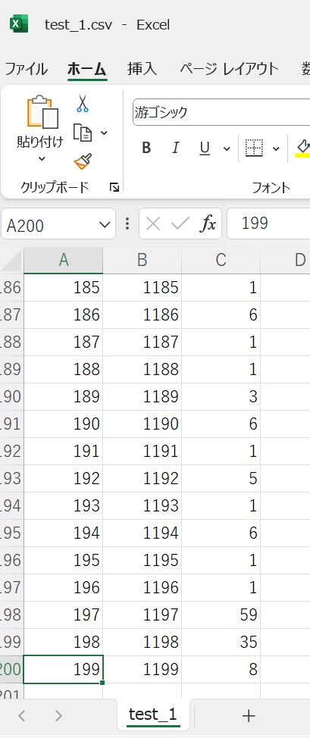
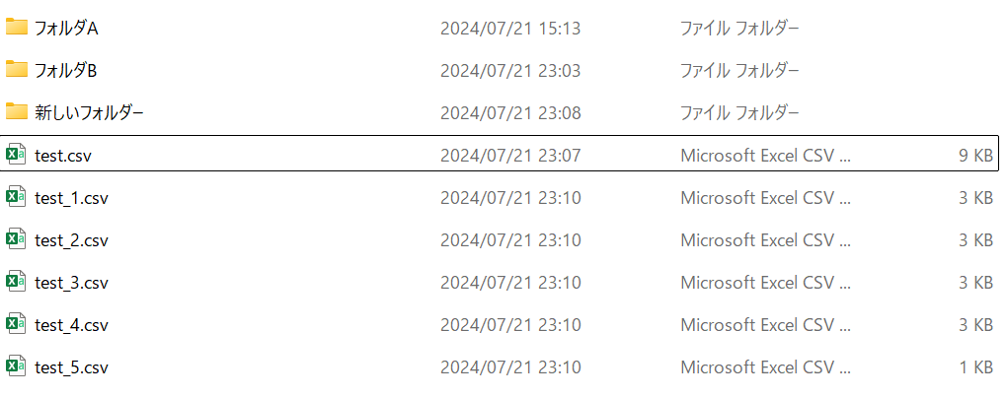
 |  |  | [３、CSVファイルを読み込み分割]
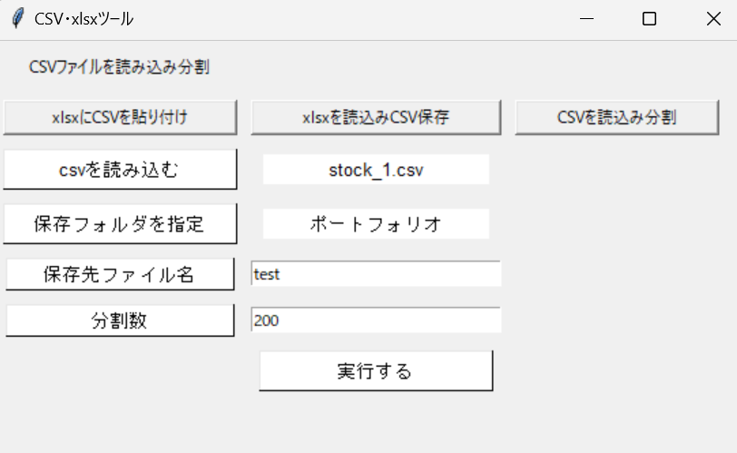
 |  |  | ①CSVを読み込むをクリックしcsvファイルを選択

 |  |  | ②保存フォルダを指定をクリックしフォルダを選択

 |  |  | ③保存先ファイル名を記入

 |  |  | ④分割する行数を指定（※100行ずつ分割＝100）

 |  |  | ⑤実行するをクリック

参照元CSV | → | 任意の行ずつ分割 | → | CSVファイルを任意の行数で分割し指定フォルダへ保存

